1
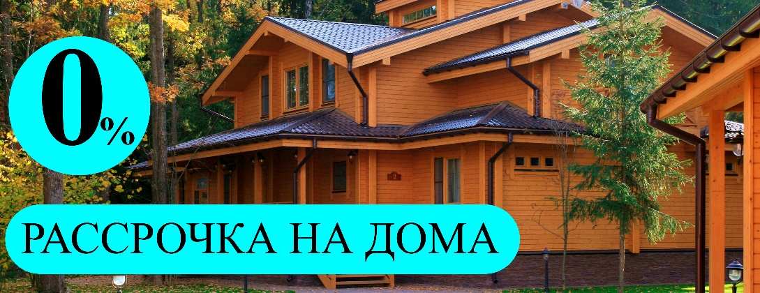
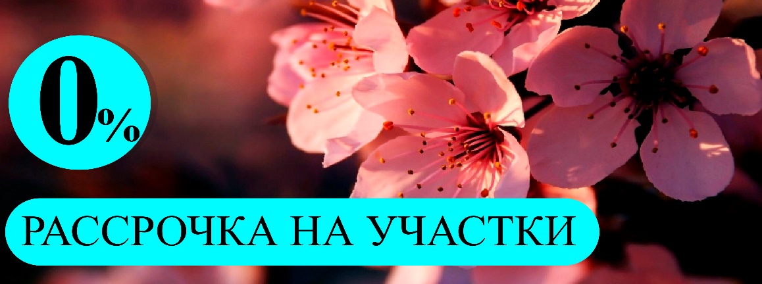


 7 (495) 127-92-41 info@zemaktiv.ru www.zemaktiv.ru Клинский район, Московская область https://yandex.ru/maps/-/CBBjuXxNCD
Цены действуют до 31.10.2018 года *В стоимость участка входит: внутрипоселковая линия электропередач
№ участка | Площадь участка (сотка) | Наличие подряда | Стоимость контракта | № участка | Площадь участка (сотка) | Наличие подряда | Стоимость контракта
1 | 9.73 | без подряда | 340,550р. | 36 | 10.93 | без подряда | 382,550р.
2 | 10.07 | без подряда | 352,450р. | 38 | 8.12 | без подряда | 284,200р.
3 | 11.33 | без подряда | 396,550р. | 39 | 6.02 | без подряда | 210,700р.
4 | 11.55 | без подряда | 404,250р. | 40 | 6.43 | без подряда | 225,050р.
5 | 13.80 | без подряда | 483,000р. | 41 | 6.76 | без подряда | 236,600р.
6 | 13.83 | без подряда | 484,050р. | 42 | 8.08 | без подряда | 282,800р.
7 | 14.20 | без подряда | 497,000р. | 43 | 8.05 | без подряда | 281,750р.
8 | 15.20 | без подряда | 532,000р. | 44 | 7.83 | без подряда | 274,050р.
9 | 10.77 | без подряда | 376,950р. | 45 | 6.13 | без подряда | 214,550р.
10 | 7.87 | без подряда | 275,450р. | 46 | 12.62 | без подряда | 441,700р.
11 | 7.68 | без подряда | 268,800р. | 47 | 6.82 | без подряда | 238,700р.
12 | 7.25 | без подряда | 253,750р. | 49 | 10.34 | без подряда | 361,900р.
14 | 6.84 | без подряда | 239,400р. | 50 | 7.26 | без подряда | 254,100р.
15 | 7.29 | без подряда | 255,150р. | 51 | 7.43 | без подряда | 260,050р.
16 | 7.73 | без подряда | 270,550р. | 52 | 7.12 | без подряда | 249,200р.
17 | 8.17 | без подряда | 285,950р. | 53 | 7.16 | без подряда | 250,600р.
18 | 8.61 | без подряда | 301,350р. | 54 | 6.41 | без подряда | 224,350р.
19 | 9.05 | без подряда | 316,750р. | 55 | 6.57 | без подряда | 229,950р.
20 | 14.81 | без подряда | 518,350р. | 56 | 7.60 | без подряда | 266,000р.
21 | 11.05 | без подряда | 386,750р. | 57 | 7.02 | без подряда | 245,700р.
22 | 8.07 | без подряда | 282,450р. | 58 | 7.73 | без подряда | 270,550р.
23 | 7.21 | без подряда | 252,350р. | 59 | 7.09 | без подряда | 248,150р.
25 | 6.45 | без подряда | 225,750р. | 60 | 11.59 | без подряда | 405,650р.
26 | 6.80 | без подряда | 238,000р.
27 | 11.41 | без подряда | 399,350р.
28 | 6.13 | без подряда | 214,550р.
30 | 9.68 | без подряда | 338,800р.
33 | 11.93 | без подряда | 417,550р.
34 | 12.15 | без подряда | 425,250р.
35 | 11.74 | без подряда | 410,900р.
Текущие акции компании

